Додаток_1
 |  |  |  |  | Додаток №1 до Запиту 3281АК
 | Форма цінової пропозиції

(Назва Учасника), надає свою пропозицію щодо участі в місцевій закупівлі рюкзаків, гарнітури та комп’ютерних аксесуарів.
Відомості про підприємство |  |  | Повне найменування учасника – суб’єкта господарювання
 |  |  | Ідентифікаційний код за ЄДРПОУ або реєстраційний номер облікової картки платника податків
 |  |  | Реквізити (адреса - юридична та фактична, телефон, факс, телефон для контактів, e-mail, розрахунковий рахунок)
Відомості про особу (осіб), які уповноважені представляти інтереси Учасника |  |  | (Прізвище, ім’я, по батькові, посада, контактний телефон).
Вартість доставки, розвантаження, завантаження товару та пакування має бути врахована у вартість товару. Товари, що поставляються, повинні відповідати вимогам, що до них пред'являються. Учаснику необхідно вказати торгову марку (модель) товару, виробника та детально зазначати технічні характеристики продукції у відповідності до параметрів та вимог технічного опису даної таблиці та надати фото/візуалізацію. Переможець закупівлі зобов'язаний поставити товар у відповідності до поданої ним цінової пропозиції без внесення додаткових змін. Покупець має право протягом строку дії цього Договору здійснювати викуп Товару частинами у будь-якій кількості та у строки відповідно до власних потреб. У разі виявлення неякісного товару або такого, що не відповідає умовам договору, учасник-переможець зобов’язаний замінити неякісний товар протягом 5 робочих днів з моменту виявлення неякісного товару на якісний без будь-якої додаткової оплати з боку замовника. Технічні та функціональні вимоги повинні відповідати технічному завданню прописаному в даному Додатку. Якість Товару повинна відповідати діючим на території України державним стандартам, технічним та якісним вимогам. Товар повинен бути новим, не пошкодженим, термін та умови його зберігання не порушені.

№ п/п | Технічні характеристики та опис |  | Од.виміру | Кількість | Ціна, за одиницю, (з урахуванням всіх податків і зборів) * | Вартість, грн., (з урахуванням всіх податків і зборів) *

 | Запит** | Пропозиція (вказати модель (торгову марку), виробника, параметри та характеристики продукції, фото або візуалізація товару)

1 | 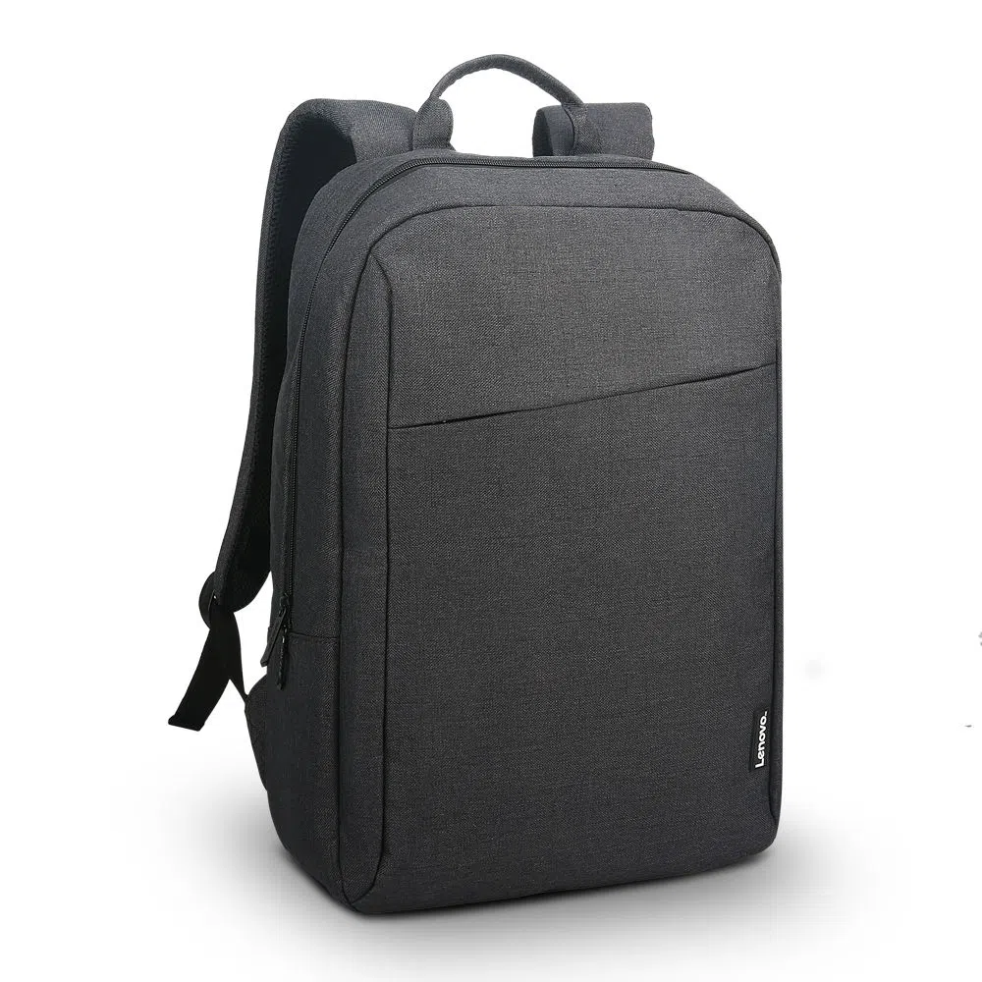 Рюкзак Lenovo Casual B210 для ноутбука 15.6" (GX40Q17225) Black Тип:Рюкзак; Діагональ екрана :15.6"; Матеріал:Поліестер; Спосіб закриття;Блискавка; Особливості:Водовідштовхувальна тканина, Спеціальні кишені для гарнітури, миші та клавіатури Колір:Чорний Вага, грам:440 Розміри (ШхДхВ)445x310x120; |  | шт. | 40 |  | 0.00
2 | Гарнітура Logitech H111 Навушники з мікрофоном Спосіб підключення: Дротовий Тип конструкції: Накладні Тип акустичного оформлення Напіввідкриті Тип кріплення: Наголов'я Конструкція випромінювача: Динамічні Мінімальна відтворювана частота, Гц: 20 Максимальна Довжина кабелю, м: 1,8 Підключення кабелю: Одностороннє Тип роз'єму: mini jack 3,5 мм Форма штекера: Прямий відтворена частота, Гц: 20000 Опір, Ом: 32 Чутливість, дБ: 100 Конструкція мікрофону: винесений регульований Частотний діапазон, Гц: 100-16000 Чутливість мікрофона, дБ: 58 |  | шт. | 50 |  | 0.00
3 | Комп. Миша Logitech M185 Висота: 99 мм Ширина: 60 мм,Глибина: 39 мм Вага (з батареями):75,2 г Сенсорна технологія Плавне оптичне відстеження DPI (мін./макс.): 1000±= Кількість кнопок: 3 Підтримується Logi Options+ на Windows і macOS Доступно на Windows і macOS Прокручування Колесо прокрутки: 2D, оптичне Батарея: 12 місяців 2Час роботи від акумулятора може відрізнятися залежно від користувача та комп'ютера Деталі батареї: 1 x AA (в комплекті). Тип підключення: бездротове з'єднання 2.4 ГГц Радіус дії бездротового зв'язку: 10 м Підключення / живлення: перемикач увімкнено/вимкнено, 3-річна обмежена гарантія на обладнання, Необхідно: Доступний USB-порт Windows 10,11 macOS 10.5 або пізнішої версії ChromeOS Ядро Linux® 2.6+ |  | шт. | 40 |  | 0.00
4 | Комплект миша + клавіатура Logitech Silent Combo MK295 Клавіатура Висота:149 мм Ширина: 441 мм Глибина: 18 мм Вага (з батареями): 498 г Миша Висота: 99 мм Ширина: 60 мм Глибина: 39 мм Вага(з батареями):75,2 г Нано-приймачВисота: 23,1 мм Ширина:18,7 мм Глибина: 6,1 мм вага: 1,8 г Радіус дії WiFi (у метрах): 10 м Технологія SilentTouch |  | шт. | 25 |  | 0.00
Вартість пропозиції, грн* |  |  |  |  |  | 0.00
* Товариство Червоного Хреста України є громадською неприбутковою організацією і просить надати максимальні знижки на товар, вказаний у ціновій пропозиції.
** Закупівля здійснюється одним лотом.

Інформація для Учасника: -Цінова пропозиція приймається до розгляду виключно згідно форми даного Додатку. -Учасник несе відповідальність за правильність розрахованих одиничних розцінок та загальної вартості пропозиції, за коректність всіх формул та розрахунків у даній формі, зміна або корегування вартості одиниці товару після закінчення строку подачі цінових пропозицій, не допускається. -Всі документи мають бути заповнені Учасником без винятку, відсутність будь-якої інформації може призвести до анулювання пропозиції. -Вартість одиниці товару та загальну вартість пропозиції потрібно заповнювати у гривнях, зазначаючи цифрове значення, яке має не більше двох знаків після коми. -Учасник має надати в електронному вигляді цінову пропозицію у формі даного додатку з підписом та печаткою та окремо у форматі Excel.
Умови оплати __________________
Термін поставки з моменту укладення договору, протягом 2026 року (до 31.12.2026р.), з моменту укладення договору, згідно потреб та заявок Замовника
Місце поставки товарів: м. Київ, вул. Ділова, 3.

Ми погоджуємось, що всі витрати, пов’язані з доставкою товару, завантажувально-розвантажувальними роботами та пакуванням здійснюються за рахунок Постачальника .
Ми погоджуємося та ознайомлені з умовами типового Договору ТЧХУ (Додаток № 2 до Запиту).
Ми погоджуємося з умовами, що Замовник має право розділити дану закупівлю між декількома постачальниками за умови наявності більш вигідних умов на різні позиції.
Ми погоджуємося з умовами, що Ви можете відхилити нашу чи всі надані пропозиції, та розуміємо, що Ви не обмежені у прийнятті будь-якої іншої пропозиції з більш вигідними для Вас умовами.
Ми погоджуємось зафіксувати цінову пропозицію протягом 90 календарних днів з моменту подачі
Подаючи свою пропозицію ми підтверджуємо повну комплектацію та відповідність умовам зазначеним в Запиті.
Надаючи свою пропозицію, ми підтверджуємо ознайомлення з кваліфікаційними та технічними вимогами закупівлі, викладеними в Оголошенні та Додатках до нього, та беззастережно їх приймаємо, гарантуючи неухильне дотримання у разі перемоги.
Учасники повинні надсилати цінові пропозиції з підписом і печаткою (за наявності)

 | Керівник організації/ФОП:____________________________ ( ____________________)
 | МП підпис ПІБ

